Sheet1
 | EXTRATO CONSOLIDADO INTELIGENTE
 | junho/2024
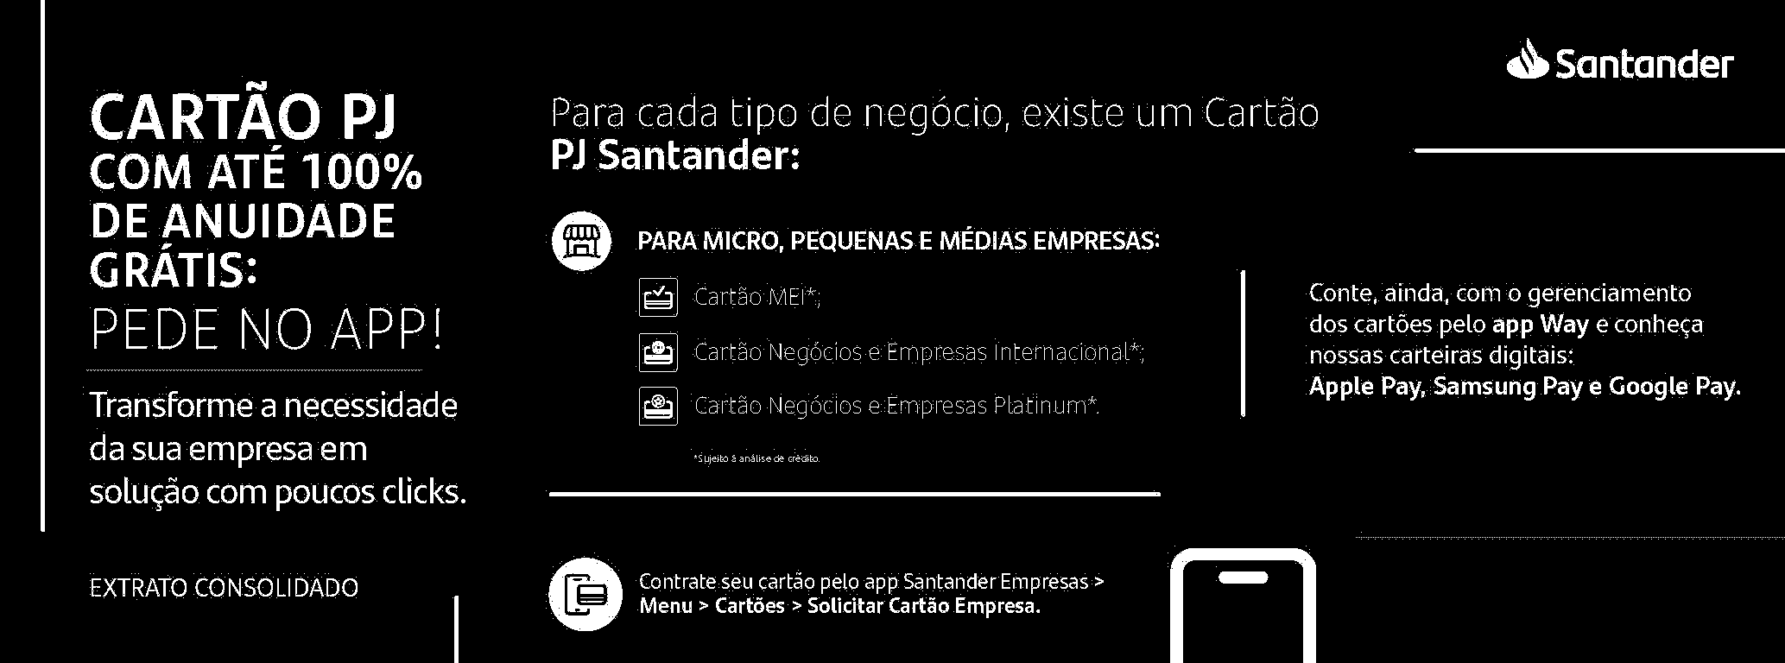

Soluções em pagamentos e recebimentos para o seu negócio.
O Santander tem soluções financeiras para simplificar o cotidiano da sua empresa. Confira os nossos serviços e aproveite as melhores vantagens e benefícios disponíveis:
- Getnet: receba suas vendas no cartão presencialmente ou online e acompanhe todas as
transações pelo app Getnet.
- Cobranças: emita boletos de forma 100% digital por meio do app Santander Empresas, do
Internet Banking Empresarial ou do sistema de gestão próprio da empresa.
- Pix: envie e receba dinheiro 24h por dia, 7 dias por semana, com rapidez e segurança.
- Pagamento a fornecedores: use a modalidade PAGFOR no Internet Banking Empresarial para
realizar pagamentos de forma segura e automatizada.
- Tributos: pague tributos municipais, estaduais ou federais de forma ágil, 100% digital, por meio
de guias, código de barras ou QR Code.
- FOPA: solução simples, prática e segura para creditar o salário e os benefícios de seus
funcionários.
Extrato_PJ_A4_Inteligente 1.0 (Eficiencia e Pague Direto) - 2/4/2024
BALP_UY_M3AM4849_MXDD0624.PIM -
 | Pagina: 1/6

